Toelichting
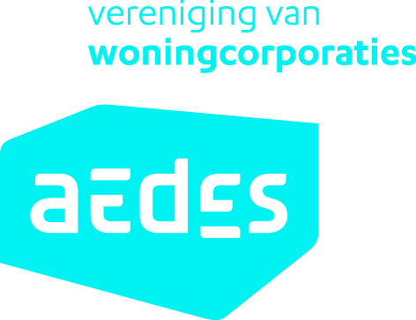 Zie ook de los meegeleverde beschrijving 'ROP: een instrument voor de keuze van een geschikte bouworganisatievorm'

Werking van het instrument
Er zijn 14 vragen geformuleerd, iedere vraag behandelt een deelonderwerp. Per vraag zijn er antwoordcategorieën geformuleerd.
Selecteer in 'Kolom F' van het tabblad 'Routeplanner' het antwoord wat het meest past bij het project of de organisatie waar de routeplanner voor ingevuld wordt. Via het ‘dropdownmenu’ in de cel kan het antwoord geselecteerd worden (klik in kolom f en kies de letter van het antwoord).
Het gekozen antwoord licht op. Daarnaast wordt aangegeven welke organisatievorm geschikt (groen) is bij de opgave, niet geschikt (rood) of neutraal is (wit). Het antwoord is hierbij de mate van geschiktheid om een bepaalde manier van handelen of een bepaalde visie uit te voeren in de verschillende organisatievormen.
Als alle vragen ingevuld zijn, verschijnt onderaan een totaaloverzicht. Dit is niet de uitkomst volgens het principe 'de meeste stemmen gelden', maar het geeft een indicatie welke richting van samenwerking mogelijk geschikt is. Zie hiervoor ook de 'disclaimer'.
Door in 'Kolom K' te klikken op het woord ‘Uitleg’, is een extra uitleg en een verwijzing naar achtergrondliteratuur beschikbaar over de redenen waarom een bepaalde organisatievorm wel of niet past bij een bepaald antwoord. Dit is gelinkt met het tabblad 'Achtergrond vraag en antwoord'.

Basisomschrijvingen verschillende bouworganisatievormen
In Rop worden vier bouworganisatievormen gebruikt. Dit zijn geen contractvormen, maar principes van samenwerking. De gegeven antwoorden per vraag worden aan deze bouworganisatievormen gelinkt. De vier organisatievormen zijn op de lijn van verschillende ‘uitersten’ van samenwerking gelegd. Het zal vaak voorkomen dat de uiteindelijke bouworganisatievorm die door een organisatie gekozen wordt voor een project geen ‘1-op-1’ kopie is van de bouworganisatievorm zoals in Rop is opgenomen. De uitkomsten van Rop bieden dan handvatten om de precieze organisatievorm (juridisch) in te richten.
Aansturen: de manier van samenwerken die het meest overeenkomt met de 'traditionele' organisatievorm. De opdrachtgever deelt het proces in stappen en beslist per stap met welke partij de activiteiten in deze fase uitgevoerd worden.
Opsplitsen: binnen deze samenwerkingsvorm wordt een deel van het proces of de activiteiten in één keer aan een andere partij gegund. Dit kan betekenen dat de ontwerpactiviteiten worden gebundeld, dat het ontwerp en de uitvoering worden geintegreerd of dat er voor een deel door andere partijen wordt voorgefinancierd.
Coordineren: de samenwerkingsvorm waarbij de opdrachtgever de uitvoering geheel overlaat aan een (consortium van) partij(en) op basis van prestatieafspraken. Deze partijen regelen verder alles onderling. De opdrachtgever maakt met één partij de afspraken en krijgt het eindresultaat er voor terug.
Verbinden: in deze samenwerkingsvorm bepaalt de opdrachtgever samen met anderen wat, waar en hoe er precies gebouwd gaat worden. De opdrachtgever en opdrachtnemers zijn onderdeel van hetzelfde netwerk. Iedere partij heeft zijn/haar eigen inbreng en draagt verantwoordelijkheden.

Routeplanner
 |  |  |  | Soort samenwerking
 |  |  | Selecteer uw antwoord in de kolom met de pijl. Klik op de cel in kolom F en kies via het dropdownmenu (in de cel verschijnt rechtsboven een pijltje, als u deze indrukt komt u in het dropdownmenu) de letter die past bij het uw antwoord. | Aansturen | Opsplitsen | Coördineren | Verbinden |  | Aansturen | Opsplitsen | Coördineren | Verbinden
Vragen met betrekking tot het project
1 | Is bij de start van het project al bekend waar de opgave aan moet voldoen? | a | De productspecificaties zijn door de opdrachtgever opgesteld (tot op niveau van bestek) en dienen op die manier uitgevoerd te worden. |  |  |  |  | Uitleg | past |  | past niet
 |  | b | Er wordt een bepaald type opdracht (doelgroep, type woning, etc) en soort ingreep (bijv. alleen aanpak schil of bijv. hoog-niveau renovatie) nauwkeurig omschreven. Op gebouw(deel)niveau zijn prestatie-eisen omschreven maar de technische invulling is vrij. |  |  |  |  |  | past niet | past | past
 |  | c | De hoofdrichting van het programma en de bouwkundige ingreep is bepaald. De rest wordt samen met de opdrachtnemer ontwikkeld. |  |  |  |  |  | past niet | past | past niet | past
 |  | d | De opgave (en de locatie) moet in co-creatie met andere partijen worden ontwikkeld en gefinancieerd. |  |  |  |  |  | past niet | past niet | past | past

2 | Zijn de doelstellingen van dit project direct gerelateerd aan andere (niet-vastgoed) projectdoelstellingen van de organisatie? | a | Nee |  |  |  |  | Uitleg | past | past | past
 |  | b | Ja |  |  |  |  |  | past |  | past niet | past

3 | 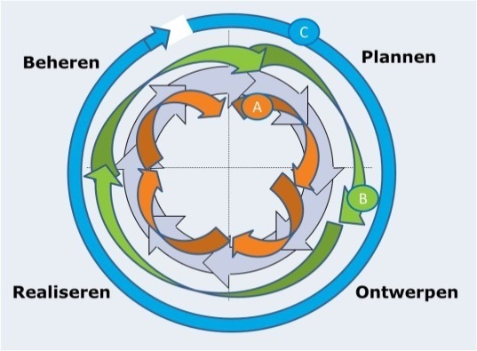 Hoe zal de sturing op en verdeling van kosten over ontwerp, uitvoering en toekomstige exploitatie zijn bij het doorlopen van het project? | a | Er zal sprake zijn van een opsplitsing van alle fasen van de levenscyclus (initiatief, ontwerp, uitvoering, beheer). |  |  |  |  | Uitleg | past |  | past niet
 |  | b | Ontwerp en uitvoering worden gezamenlijk georganiseerd, maar initiatief en beheer zal hier los van staan. |  |  |  |  |  |  | past | past | past niet
 |  | c | Het beheer wordt onderdeel van het aan te gane contract tijdens de iniatief- en ontwerpfase en de lasten worden verdeeld over (een groot deel van) de levensloop van het object. |  |  |  |  |  | past niet | past niet | past | past

4 | 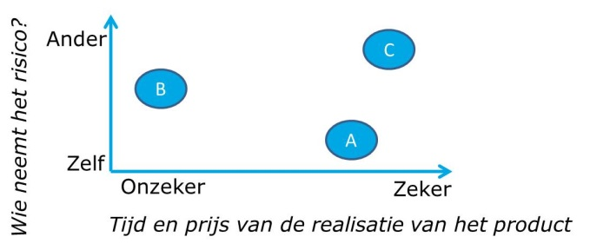 Wat zal de verhouding zijn in dit project tussen (financierings)risico en (prijs)zekerheid voor de opdrachtgever, bij het vaststellen van het PvE? | a | Financieringsrisico zal bij opdrachtgever liggen, onzekerheid over eindprijs/realisatietijd moet in begin zoveel mogelijk worden weggenomen. |  |  |  |  | Uitleg | past | past | past niet | past niet
 |  | b | Financieringsrisico mag gedeeld worden door markt en opdrachtgever, prijszekerheid en realisatietijd van het product is minder belangrijk dan de kwaliteit van het project. |  |  |  |  |  |  |  |  | past
 |  | c | Financieringsrisico wordt bij de markt gelegd, prijszekerheid moet voor langere periode vast komen te liggen. |  |  |  |  |  |  |  | past | past niet
 |  |  |  |  |  |  |  |  |  |  |  |  |  | Aansturen | Opsplitsen | Coördineren | Verbinden
5 | Hoe zal stakeholderparticipatie in dit project worden ingestoken tussen de opdrachtgever en externe partijen? | a | De bewoners en andere stakeholders worden (tijdig) geinformeerd, maar verder niet betrokken. |  |  |  |  | Uitleg | past |  | past | past niet |  |  |  |  |  | 0
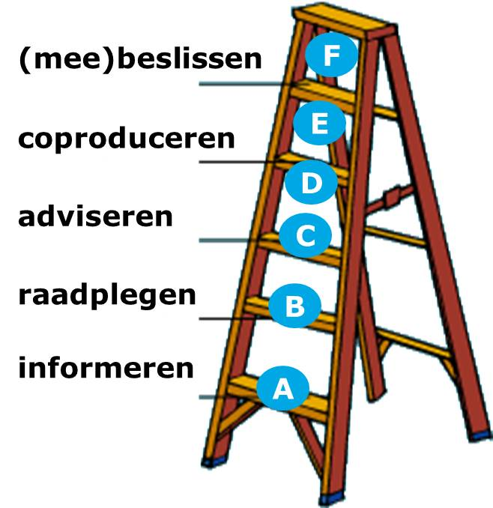
 |  | b | Stakeholders worden geraadpleegd om rekening te houden met hun wensen maar ze hebben geen directe invloed op de keuzes die gemaakt worden. |  |  |  |  |  | past | past | past |  |  |  |  |  |  | past
 |  | c | Stakeholders worden om advies gevraagd, de opdrachtgever beslist. |  |  |  |  |  | past | past |  | past niet |  |  |  |  |  | past niet
 |  | d | De opdrachtgever bepaalt de hoofdrichting maar de bewoners/ andere stakeholders mogen voor bepaalde onderdelen keuzes maken. |  |  |  |  |  | past | past | past
 |  | e | De bewoners/ andere stakeholders dragen bij aan het te ontwikkelen product (co-productie). |  |  |  |  |  |  | past | past niet | past
 |  | f | Stakeholders ontwikkelen en beslissen mee en zijn mede (financieel) verantwoordelijkheid. |  |  |  |  |  | past niet | past niet | past niet | past

6 | Wat is de complexiteit van het project en hoe vaak zal een soortgelijk project plaatsvinden in de komende jaren (het gaat hier om de 'hoofdkenmerken' van het project, niet de projectspecifieke zaken die bij ieder project spelen)? | a | Het is te karakteriseren als een eenmalig (uniek), complex project |  |  |  |  | Uitleg | past niet |  | past | past niet
 |  | b | Een eenmalig, niet complex project |  |  |  |  |  | past | past | past | past niet
 |  | c | Een repeterend (de soort ingreep komt vaak voor), complex project |  |  |  |  |  | past | past | past | past
 |  | d | Een repeterend, niet complex project |  |  |  |  |  | past |  | past

7 | In hoeverre is er bij aanvang van het project draagvlak voor de uitvoering ervan? | a | Marktpartijen, gemeente en/of bewoners zijn betrokken. Er is weinig tot geen weerstand te verwachten. |  |  |  |  | Uitleg | past | past | past | past
 |  | b | Van de politiek en/of (buurt)bewoners is weerstand te verwachten. |  |  |  |  |  | past |  | past niet | past
 |  | c | Van alle partijen (markt, gemeente en/of bewoners) is weerstand te verwachten. |  |  |  |  |  |  | past niet | past niet | past

Vragen met betrekking tot de projectomgeving en -organisatie
8 | Hoeveel opdrachtgevers en aanbieders (uitvoerende partijen) zijn er in het marktsegment van het project, rekening houdend met eventuele lokale afspraken en specifieke eigenschappen van het project? | a | Er zijn weinig opdrachtgevers en weinig aanbieders. |  |  |  |  | Uitleg | past niet | past | past niet | past
 |  | b | Er zijn veel opdrachtgevers en weinig aanbieders. |  |  |  |  |  |  |  | past | past
 |  | c | Er zijn weinig opdrachtgevers en veel aanbieders. |  |  |  |  |  | past | past | past
 |  | d | Er zijn veel opdrachtgevers en veel aanbieders. |  |  |  |  |  | past | past

9 | In welke mate zijn de juiste competenties en kwaliteiten bij andere partijen aanwezig om de opgave uit te voeren? | a | Het is niet zeker of de markt de juiste competenties en ervaring heeft om (een deel van) de gewenste activiteiten uit te voeren. |  |  |  |  | Uitleg | past | past | past niet
 |  | b | De markt kan bepaalde zaken beter dan wij, maar niet alles. |  |  |  |  |  |  | past
 |  | c | De markt kan de activiteiten beter dan wij. |  |  |  |  |  |  |  | past | past niet
 |  | d | Zonder structurele samenwerking kunnen we het niet. |  |  |  |  |  |  |  | past niet | past

10 | Hoe zijn de betrokken medewerkers (die ingezet zullen worden in het project) te karakteriseren in relatie tot externe partijen? | a | Ze doen graag dingen zelf en willen exact bepalen hoe het gebeurd. |  |  |  |  | Uitleg | past |  | past niet | past niet
 |  | b | Ze geven graag sturing op hoofdlijnen, laten dingen doen door betrouwbare partners en kunnen dan ook loslaten. |  |  |  |  |  |  | past | past | past
 |  | c | Ze willen de verantwoordelijkheid voor het resultaat delen met anderen. |  |  |  |  |  |  |  |  | past

11 | Hoe wordt de rol als opdrachtgever op dit moment binnen de organisatie ingevuld? | a | Er wordt voornamelijk geinvesteerd in optimalisatie van het eigen proces en het ontwikkelen van een goede manier van inkopen, selectie van vertrouwde partijen en kwaliteit van projectmanagement. |  |  |  |  | Uitleg | past |  |  | past niet
 |  | b | Er wordt voornamelijk geinvesteerd in het bepalen van de goede opgave in kwalitatieve zin om vanuit daar de goede vraag in de markt neer te leggen. |  |  |  |  |  | past niet |  | past
 |  | c | Er wordt voornamelijk geinvesteerd in het samenwerken met andere partijen. Dit kan betekenten dat huidige eigen taken door anderen worden opgepakt in de toekomst. |  |  |  |  |  |  | past |  | past

12 | 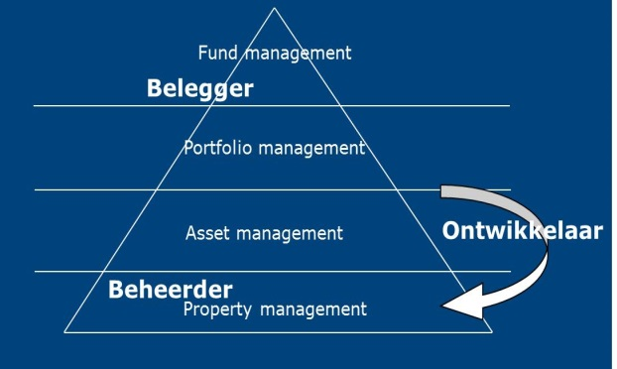 Op welke rollen ligt nu de focus van de organisatie? | a | De organisatie vult zelf alle rollen in (belegger, beheerder, ontwikkelaar) en beslist tijdens de gehele vastgoedcyclus ieder aspect op ieder schaalniveau zelf. |  |  |  |  | Uitleg | past |  | past niet | past niet
 |  | b | De organisatie focust zich op de beleggers- en beheerdersrol, de uitvoering van vastgoedprojecten wordt voornamelijk uitbesteed. |  |  |  |  |  | past niet | past | past
 |  | c | De organisatie focust zich op de beleggersrol. Het ontwikkel- en beheerproces (vastgoed en exploitatie) wordt grotendeels uitbesteed aan zelfstandig opererende externe teams. |  |  |  |  |  | past niet | past niet | past | past

13 | 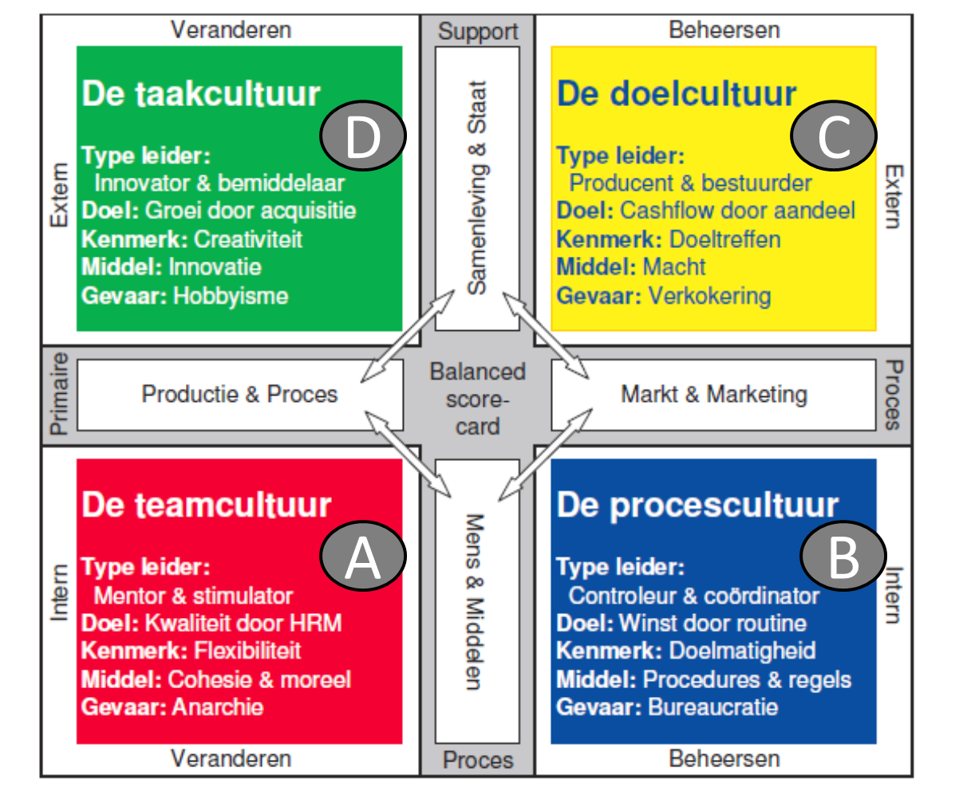 Welke cultuur heerst er op dit moment bij de organisatie op het gebied van projecten? | a | Een teamcultuur (familie, persoonsgericht, consensus), waarbij er consensus wordt nagestreefd bij ieder punt |  |  |  |  | Uitleg | past |  | past niet |  |  |  |  |  |  |  | Een teamcultuur (familie, persoonsgericht, consensus), waarbij er eerst consensus wordt nagestreefd bij ieder punt | Een taakcultuur (ad hoc, stap voor stap, afhankelijk van elkaar), er wordt naar geschiktheid en competentie gekeken wie iets het beste kan
 |  | b | Een procescultuur (gericht op systemen en afspraken, formeel), veel veiligheid (controle) inbouwen en weinig ruimte voor verandering en flexibiliteit. |  |  |  |  |  |  | past |  | past niet |  |  |  |  |  |  | Een procescultuur (gericht op systemen en afspraken, formeel), veel veiligheid (controle) inbouwen en weinig ruimte voor verandering en flexibiliteit | Een doelcultuur (resultaat gericht, martkaandeel), gericht op het afnemen van de beste prestatie
 |  | c | Een doelcultuur (resultaat gericht, martkaandeel), gericht op het afnemen van de beste prestatie. |  |  |  |  |  |  |  | past |  |  |  |  |  |  |  | Een doelcultuur (resultaat gericht, martkaandeel), gericht op het afnemen van de beste prestatie | Een teamcultuur (familie, persoonsgericht, consensus), waarbij er eerst consensus wordt nagestreefd bij ieder punt
 |  | d | Een taakcultuur (ad hoc, stap voor stap, afhankelijk van elkaar), er wordt naar geschiktheid en competentie gekeken wie iets het beste kan. |  |  |  |  |  |  |  | past niet | past |  |  |  |  |  |  | Een taakcultuur (ad hoc, stap voor stap, afhankelijk van elkaar), er wordt naar geschiktheid en competentie gekeken wie iets het beste kan | Een procescultuur (gericht op systemen en afspraken, formeel), veel veiligheid (controle) inbouwen en weinig ruimte voor verandering en flexibiliteit

14 | 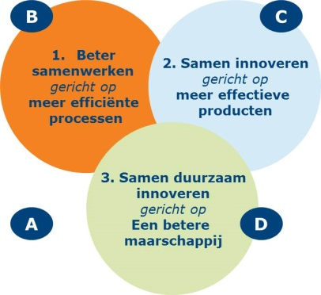 Op welke manier kijkt de organisatie aan tegen innovatie? | a | Er is geen specifieke behoefte aan innovatie. |  |  |  |  | Uitleg | past |  | past | past niet
 |  | b | De focus ligt op verhoging van de efficientie van de processen. |  |  |  |  |  |  |  | past | past
 |  | c | De focus ligt op innovatie van de producten. |  |  |  |  |  | past niet | past |  | past
 |  | d | De focus ligt op innovatie van zowel het proces als het product. |  |  |  |  |  |  | past | past niet | past

"Geschikt" Aantal keer dat antwoord past bij een bepaalde organisatievorm
"Niet geschikt" Aantal keer dat een antwoord niet past bij een bepaalde organisatievorm
 |  |  | Disclaimer: onderstaand overzicht geeft een indicatie welke organisatievorm past bij het project en de organisatie, het is geen 'absolute waarheid'. Gebruik het niet als 'de meeste stemmen gelden', maar bediscussieer de achterliggende vragen en antwoorden en maak op basis daarvan een keuze. |  |  |  |  |  |  |  |  |  | past | 0 | 0 | 0 | 0
 |  |  |  |  |  |  |  |  |  |  |  |  | past | 0 | 0 | 0 | 0
 |  |  |  |  |  |  |  |  |  |  |  |  | past niet | 0 | 0 | 0 | 0
 |  |  |  |  |  |  |  |  |  |  |  |  | past niet | 0 | 0 | 0 | 0

 |  |  | Overzicht alle antwoorden:
 |  |  | lichte kleur is project,
 |  |  | donkere kleur organisatie

